Sheet3
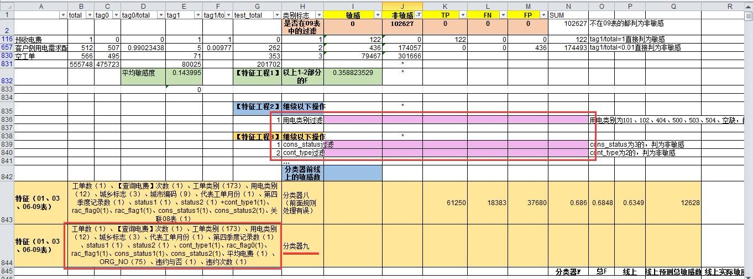

缴费方式
所有记录 - 缴费方式 PAY_MODE
total tag0 tag0/total tag1 tag1/total test_total
020271 85040 65234 0.767098 19806.0 0.232902 0.0
空 28 22 0.785714 6.0 0.214286 1.0
010102 63 51 0.809524 12.0 0.190476 18.0
020261 109152 89146 0.816714 20006.0 0.183286 50297.0 |  |  |  | feature-是否包含该支付方式
010101 2193015 1804004 0.822614 389011.0 0.177386 561957.0
020311 3540736 3099758 0.875456 440978.0 0.124544 1576987.0
020331 536279 470879 0.878049 65400.0 0.121951 289140.0
010106 2323 2077 0.894102 246.0 0.105898 1057.0
010201 5 5 1.000000 0.0 0.000000 12.0 |  |  |  | 训练和测试都是只有一个用户
020101 13 13 1.000000 0.0 0.000000 0.0 |  |  |  | 不考虑加入特征

 | 坐收 | 0101 | 010101
 |  |  | 010102
 |  |  | 010106
 | 走收 | 0102 | 010201
 | 代收 | 0201 | 020101
 | 特约委托 | 0202 | 020261
 |  |  | 020271
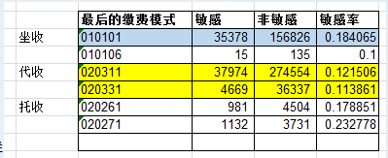
 | 代扣（托收） | 0203 | 020311
 |  |  | 020331

所有用户 - 最后一个缴费方式 PAY_MODE
total tag0 tag0/total tag1 tag1/total test_total
010102 4.0 3.0 0.750000 1.0 0.250000 1.0
020271 4857.0 3728.0 0.767552 1129.0 0.232448 0.0
010101 191966.0 156643.0 0.815993 35323.0 0.184007 43949.0
020261 5471.0 4493.0 0.821239 978.0 0.178761 2627.0 |  |  |  |  | 5个，作为分类器特征
020311 312338.0 274416.0 0.878587 37922.0 0.121413 131989.0
020331 40960.0 36303.0 0.886304 4657.0 0.113696 23066.0
010106 150.0 135.0 0.900000 15.0 0.100000 69.0
空 1.0 1.0 1.000000 0.0 0.000000 0.0
010201 0.0 0.0 0.000000 0.0 0.000000 1.0
020101 1.0 1.0 1.000000 0.0 0.000000 0.0

